상품제안서
엔보우 모노프로 회전 무선선풍기 | 상품코드: S46479

 |  |  |  |  |  |  | 02-713-8555 | www.synergygift.co.kr
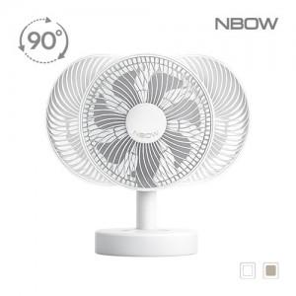

【상세/제작정보】

【인쇄/포장옵션】 | 레이저, DTF스티커인쇄 / 선물포장가능

【공급단가】 | 수량 | 20~ | 50~ | 100~ | 500~ | 1,000~
*VAT별도 | 단가 | 23,500원 | 22,200원 | 21,500원 | 20,700원 | 20,300원

【상품 URL】 | https://www.synergygift.co.kr:443/src/goods_detail.php?gdno=46479

